前提条件等
サンプルを起動するにあたっての前提条件を記載します。

１．DB2がインストール済みであること
DB2がインストールされており、任意のデータベースが作成済みであること。
必ずしもローカルでなくてもよいですが、以下の設定ファイルを環境に合わせて修正すること

batch-application.properteis（一部のコメント行は見やすくするために削除）
## Application settings. admin.jdbc.driver=com.ibm.db2.jcc.DB2Driver admin.jdbc.url=jdbc:db2://localhost:50000/sample admin.jdbc.username=btyoshidakis admin.jdbc.password=Yoshida1a # Job DataSource settings. jdbc.driver=com.ibm.db2.jcc.DB2Driver jdbc.url=jdbc:db2://localhost:50000/sample jdbc.username=btyoshidakis jdbc.password=Yoshida1a # Spring Batch schema initialize. data-source.initialize.enabled=true spring-batch.schema.script=classpath:ddl/schema-db2.sql #spring-batch.schema.script=classpath:org/springframework/batch/core/schema-h2.sql terasoluna-batch.commit.script=classpath:org/terasoluna/batch/async/db/schema-commit.sql # TERASOLUNA AsyncBatchDaemon settings. async-batch-daemon.scheduler.size=1 async-batch-daemon.schema.script=classpath:ddl/terasoluna-batch-db2.sql async-batch-daemon.job-concurrency-num=3 async-batch-daemon.polling-interval=5000 async-batch-daemon.polling-initial-delay=1000 async-batch-daemon.polling-stop-file-path=C:/opt/end-async-batch-daemon

JDBCの設定を修正する。
DB名、ユーザ名、パスワード
※２つあるのは上がフレームワークが接続する設定、下が業務ロジックが接続する設定を分けているため。

デーモンの起動方法
【Eclipse上で起動する場合】
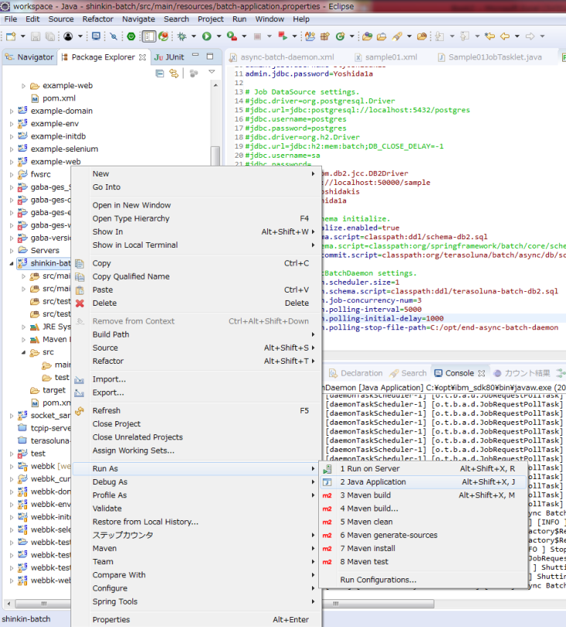

プロジェクトを右クリックし、Run As＞Java Application をクリックする

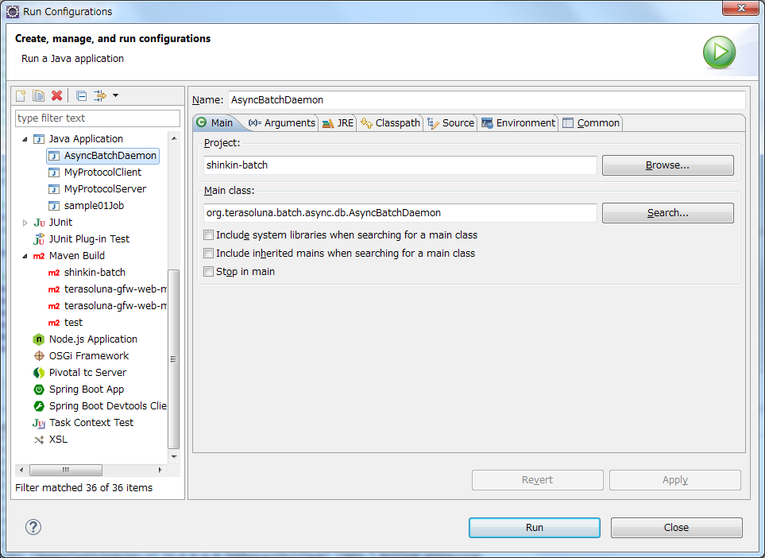

Project＝プロジェクト名（shinkin-batch）であることを確認し、
Main classに「org.terasoluna.batch.async.db.AsyncBatchDaemon」を入力して
Runボタンを押下する
※Nameを設定のうえ、applyを押下すると保存できる

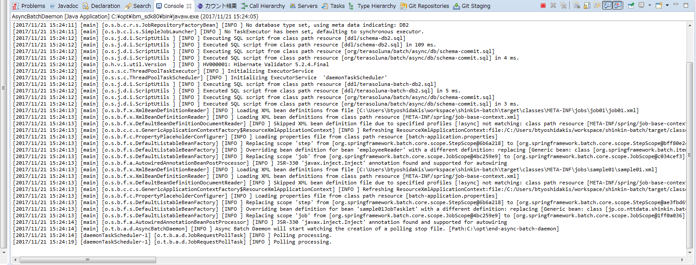

Polling processing.
というログが出力されれば非同期バッチがデーモン起動し、ポーリングを開始できている。

【コンソール（Windows）上で起動する場合】
調査中…
TERASOLUNA-BATCHのガイドの通りやってもうまくいかない。
https://terasoluna-batch.github.io/guideline/5.0.0.RELEASE/ja/single_index.html#Ch04_AsyncJobWithDB_HowToUse

# Start AsyncBatchDaemon $ java -cp dependency/* org.terasoluna.batch.async.db.AsyncBatchDaemon

ちょっと変更して以下のようにしてもうまくいかない。
# Start AsyncBatchDaemon $ java -cp 'target/shinkin-batch-1.0.0-SNAPSHOT.jar:lib/*' org.terasoluna.batch.async.db.AsyncBatchDaemon

デーモン停止方法
１．設定を確認する
batch-application.propertiesを開き、「async-batch-daemon.polling-stop-file-path」の値を確認する
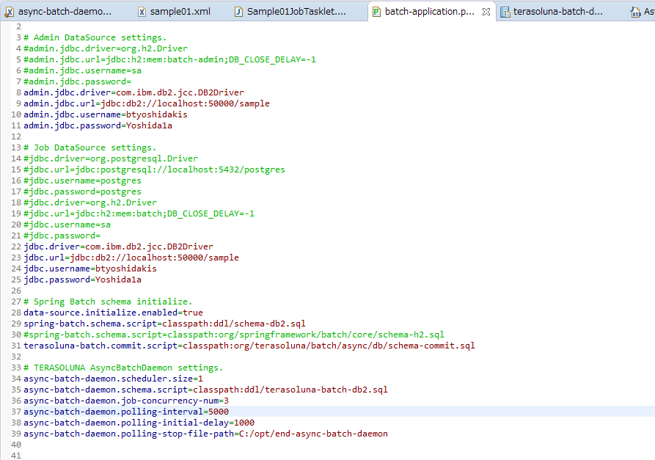

Windowsの場合は上記のようにする。
なお、この場合/optディレクトリが存在しないと起動時にエラーとなる。

2.ファイルを作成する
C:\optに「end-async-batch-daemon」を作成する
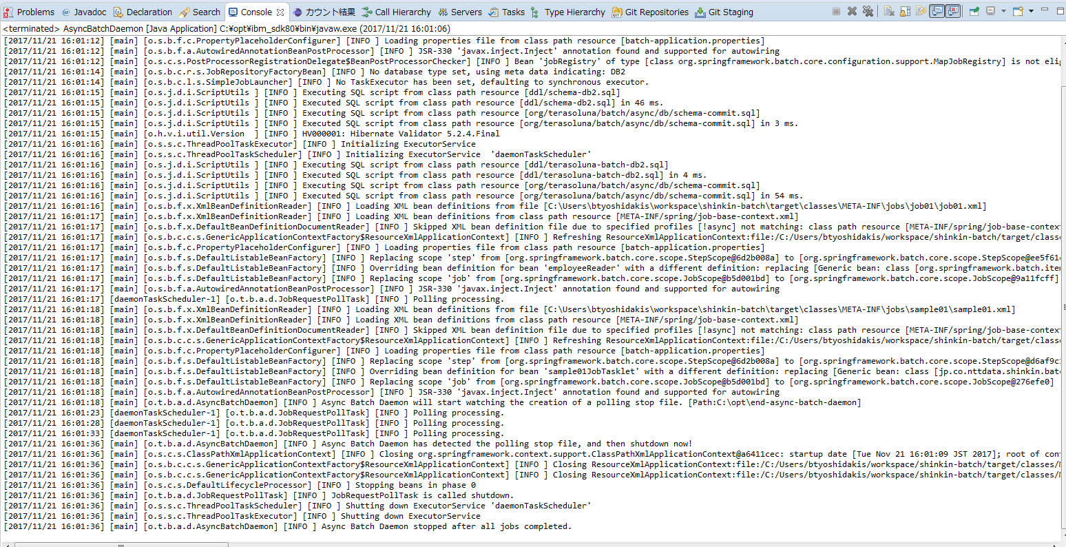
3.停止確認

上記のようなログがでてプロセスが終了することを確認する

非同期バッチの起動方法
1.DBに以下のSQLを発行する

INSERT INTO batch_job_request (job_name,job_parameter,polling_status,create_date) VALUES ('sample01Job', 'name=Carson Wentz,age=24', 'INIT', current timestamp);

赤字部分は対象のジョブにより変更すること
job_name：対象のジョブID
job_parameter：プログラムへの引数 引数名＝値 をカンマ区切りで複数指定可能

2.実行確認

赤枠部分のようなログが出力されればOK。
（赤枠の間のログはジョブ内でloggerにより出力しているログ）

【おまけ】ジョブの単体起動
UTや動作確認で単体でジョブを起動する場合
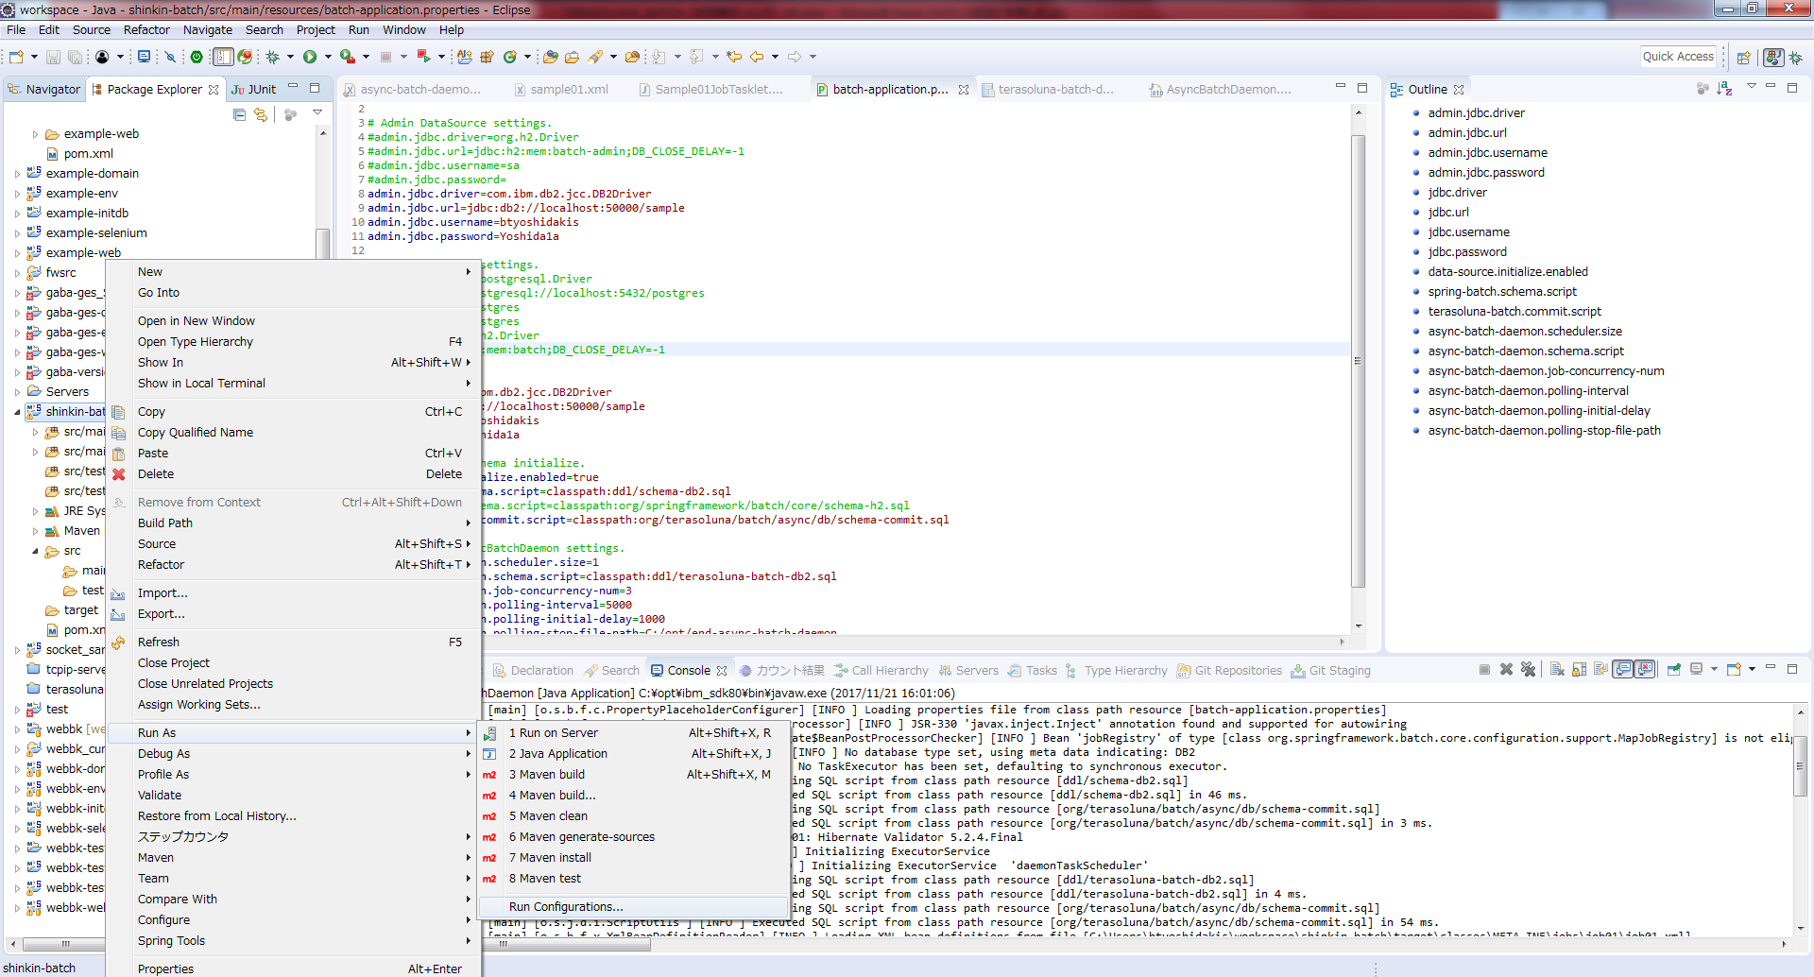

プロジェクトを右クリックし、Run As＞Java Application をクリックする

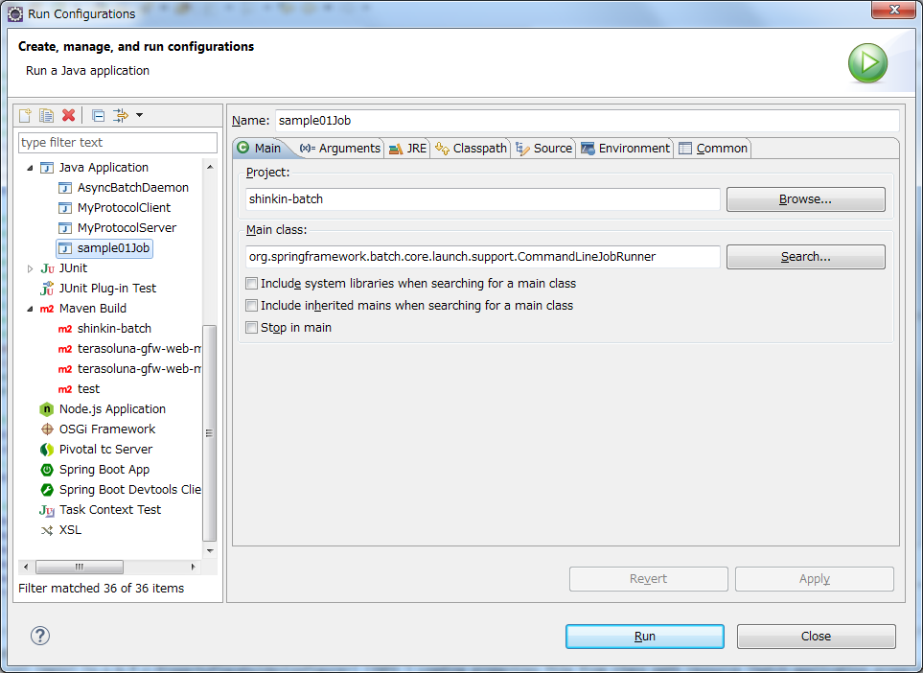

Project＝プロジェクト名（shinkin-batch）であることを確認し、
Main classに「org.springframework.batch.core.launch.support.CommandLineJobRunner」を入力し、
引数を設定するため「Arguments」タブを押下する。
※Nameを設定のうえ、applyを押下すると保存できる

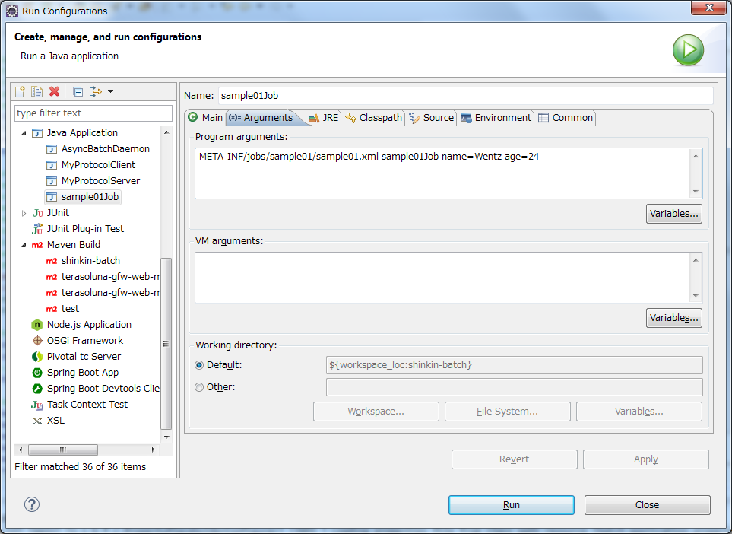

第一引数＝META-INF/jobs/sample01/sample01.xml ※ジョブ毎のBean定義ファイル
第二引数＝ジョブID ※Bean定義ファイルで指定したジョブのID
第三引数以降＝プログラムへの引数 name=valueのフォーマットで記述する
指定したら「Run」ボタンを押下する。

※プログラムへの引数指定やプログラム上での引数の受け取り方は以下を参照
https://terasoluna-batch.github.io/guideline/5.0.0.RELEASE/ja/single_index.html#Ch04_JobParameter_HowToUse_CLIArgs

